学習内容20200908
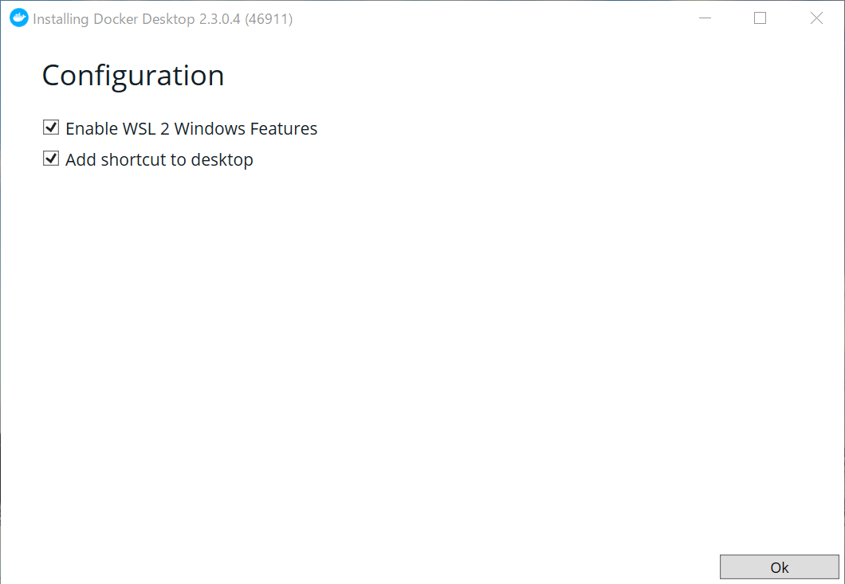
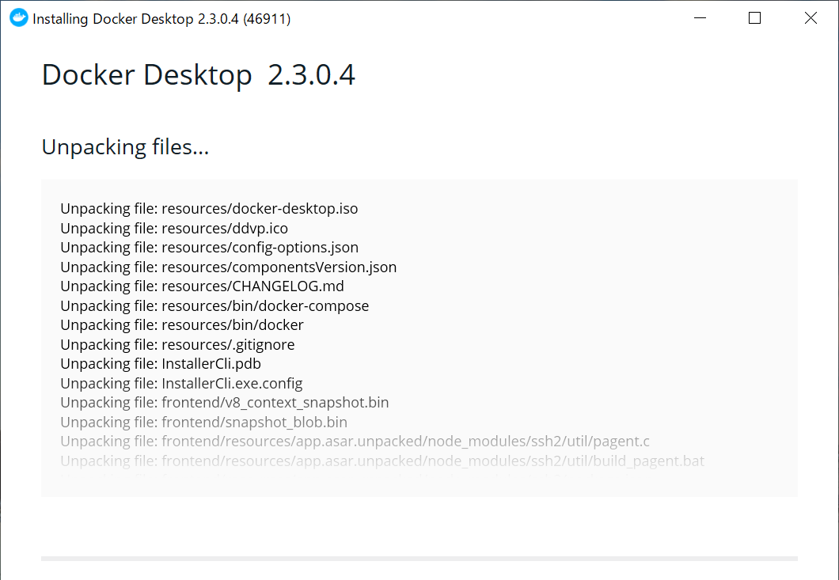
1 | 前回の提出した課題対応について
 | 発生した問題のまとめ
 |  | Win10HomeではProにあるHyper-Vという機能がないためDockerをインストールできない。

 | 回避策
 |  | Win10HomeでもDockerを使えるようにWSL2を使って導入する。

 | 回避策内容
 |  | 今回は、
 |  | https://qiita.com/KoKeCross/items/a6365af2594a102a817b
 |  | 上記サイトにそって導入を行うが、そのままでは導入できなかったので
 |  | トラブルシューティング形式で進める。

 |  | 1 | まず初めに環境を整える
 |  |  | 今回扱うWSL2は最新のWindowsOSにアップデートしなければならなりませんでした。
 |  |  | 自分のWindows１０のバージョンが1909で参考資料４のwebサイトにある通り、

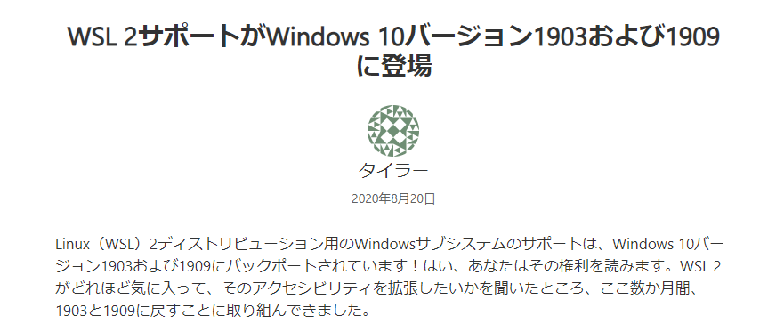

 |  |  | となっています。
 |  |  | Windowsキー（右クリック）＞設定＞更新とセキュリティ＞WindowsUpdate
 |  |  | より最新のバージョンにアップグレードします。

 |  |  | 次に、Windows Insider Programに入っていることが求められました。
 |  |  | こちらは参考資料３のｗebサイトから引用します。

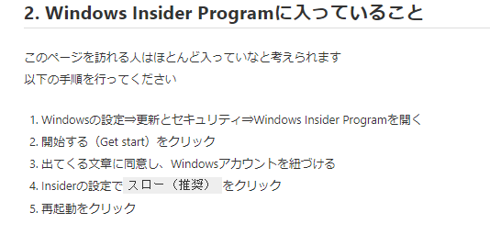

 |  |  | 上記図に沿って設定を行います。

 |  |  | このあと、またWindowsUpdateでWindows 10 2004にアップグレードしました。

